Chi tiết địa chất
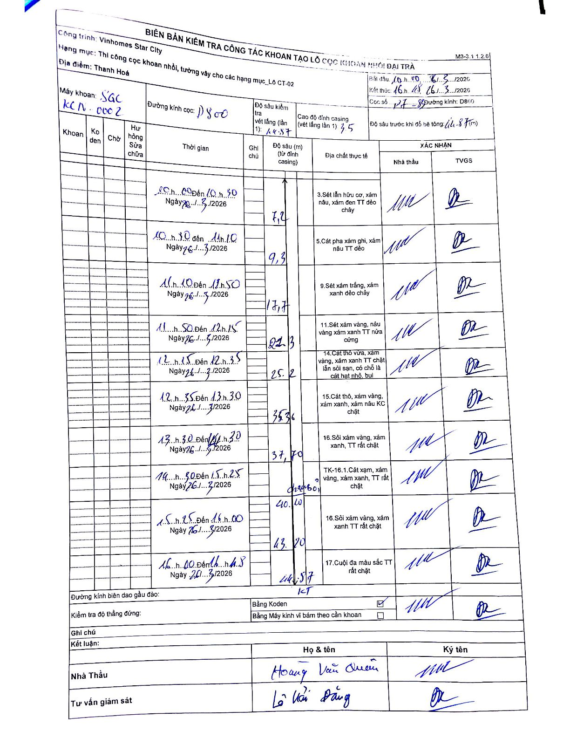
Dự án | Star City Thanh Hóa
Hạng mục | Thi công cọc khoan nhồi, tường vây cho các hạng mục_Lô CT-02
Tên bộ phận | Lô CT-02
Số hiệu cọc | P7-83
Tên Máy khoan | SGC-KCN0002
Đường kính | D800
Bắt đầu thi công | 10:00 26/03/2026
Kết thúc thi công | 16:48 26/03/2026

Địa chất TT | Đường kính | Mô tả lớp thiết kế | Từ (h) | Đến (h) | Cao độ từ | Cao độ đến | T.Gian (h) | Dài (m) | V (m/h) | Ghi chú
1 | D800 | Sét lẫn hữu cơ, xám nâu, xám đen TT dẻo chảy | 10:00 26/03/2026 | 10:30 26/03/2026 | -3.5 | -7.2 | 0.5 | 3.7 | 7.4
2 | D800 | Cát pha xám ghi, xám nâu TT dẻo | 10:30 26/03/2026 | 11:10 26/03/2026 | -7.2 | -9.3 | 0.67 | 2.1 | 3.15
3 | D800 | Sét xám trắng, xám xanh dẻo chảy | 11:10 26/03/2026 | 11:50 26/03/2026 | -9.3 | -17.7 | 0.67 | 8.4 | 12.6
4 | D800 | Sét xám vàng, nâu vàng xám xanh TT nửa cứng | 11:50 26/03/2026 | 12:15 26/03/2026 | -17.7 | -21.3 | 0.42 | 3.6 | 8.64
5 | D800 | Cát thô vừa, xám vàng, xám xanh TT chặt lẫn sỏi sạn, có chỗ là cát hạt nhỏ, bụi | 12:15 26/03/2026 | 12:35 26/03/2026 | -21.3 | -25.2 | 0.33 | 3.9 | 11.7
6 | D800 | Cát thô, xám vàng, xám xanh, xám nâu KC chặt | 12:35 26/03/2026 | 13:30 26/03/2026 | -25.2 | -35.36 | 0.92 | 10.16 | 11.08
7 | D800 | Sỏi xám vàng, xám xanh, TT rất chặt | 13:30 26/03/2026 | 14:30 26/03/2026 | -35.36 | -37.7 | 1 | 2.34 | 2.34
8 | D800 | TK-16.1. Cát xám, xám vàng, xám xanh, TT rất chặt | 14:30 26/03/2026 | 15:25 26/03/2026 | -37.7 | -40.1 | 0.92 | 2.4 | 2.62
9 | D800 | Sỏi xám vàng, xám xanh TT rất chặt | 15:25 26/03/2026 | 16:00 26/03/2026 | -40.1 | -43.2 | 0.58 | 3.1 | 5.31
10 | D800 | Cuội đa màu sắc TT rất chặt | 16:00 26/03/2026 | 16:48 26/03/2026 | -43.2 | -44.57 | 0.8 | 1.37 | 1.71

ẢNH BIÊN BẢN GỐC

